表格
 | 人事行政工龄分析表 |  |  |  | 10.1 |  | 4.5 |  | 41
 | Analysis table of length of service in personnel administration |  |  |  | 集团平均工龄 |  | 公司平均工龄 |  | 整体总人数

公司平均工龄TOP 5
职位平均工龄TOP 5
各工龄人数
年限 | 人数 |  |  |  | 公司 | 平均工龄 |  |  | 职位 | 平均工龄
>10年 | 17 |  |  |  | 公司7 | 14.8 |  |  | 职位40 | 16.9
5-10年 | 12 |  |  |  | 公司4 | 12.1 |  |  | 职位29 | 15.1
3-5年 | 7 |  |  |  | 公司5 | 11.3 |  |  | 职位25 | 13.1
1-3年 | 4 |  |  |  | 公司6 | 10.8 |  |  | 职位36 | 11.4
<1年 | 1 |  |  |  | 公司1 | 8.1 |  |  | 职位21 | 11.2

学历平均工龄&人数
部门平均工龄TOP 5
职位平均工龄Bottom 5
学历 | 平均工龄 | 人数 |  |  | 部门 | 平均工龄 |  |  | 职位 | 平均工龄
博士以上 | 15.6 | 3 |  |  | 部门5 | 14.1 |  |  | 职位30 | 0.3
博士 | 7.7 | 10 |  |  | 部门3 | 11.5 |  |  | 职位17 | 0.4
研究生 | 10.3 | 4 |  |  | 部门4 | 10.5 |  |  | 职位10 | 0.6
本科 | 13.5 | 2 |  |  | 部门1 | 9.4 |  |  | 职位16 | 0.6
大专 | 10.0 | 15 |  |  | 部门2 | 8.2 |  |  | 职位6 | 0.7
大专以下 | 10.3 | 7
 |  |  |  |  |  |  |  |  |  |  | 筛选使用,可修改

序号 | 公司名称 | 部门 | 职位 | 工号 | 姓名 | 入职日期 | 加入公司日期 | 集团工龄 | 工作工龄 | 学历 | 学历资料
1 | 公司1 | 部门1 | 职位1 |  | 姓名1 | 2005-03-27 | 2016-01-23 | 17.5 | 6.7 | 大专 | 博士以上
2 | 公司1 | 部门2 | 职位2 |  | 姓名2 | 2019-02-02 | 2020-10-20 | 3.6 | 1.9 | 大专 | 博士
3 | 公司1 | 部门3 | 职位3 |  | 姓名3 | 2018-08-11 | 2019-08-01 | 4.1 | 3.1 | 博士 | 研究生
4 | 公司1 | 部门4 | 职位4 |  | 姓名4 | 2016-11-27 | 2017-04-13 | 5.8 | 5.4 | 博士 | 本科
5 | 公司1 | 部门5 | 职位5 |  | 姓名5 | 2013-01-28 | 2019-04-25 | 9.6 | 3.4 | 研究生 | 大专以下
6 | 公司2 | 部门6 | 职位6 |  | 姓名6 | 2019-04-10 | 2021-12-25 | 3.4 | 0.7 | 大专以下 | 大专
7 | 公司2 | 部门1 | 职位7 |  | 姓名7 | 2017-12-24 | 2020-08-09 | 4.7 | 2.1 | 大专
8 | 公司2 | 部门2 | 职位8 |  | 姓名8 | 2006-04-18 | 2017-08-08 | 16.4 | 5.1 | 大专以下
9 | 公司2 | 部门3 | 职位9 |  | 姓名9 | 2021-08-29 | 2021-12-20 | 1.1 | 0.7 | 大专以下
10 | 公司2 | 部门4 | 职位10 |  | 姓名10 | 2021-04-27 | 2022-02-28 | 1.4 | 0.6 | 大专
11 | 公司3 | 部门5 | 职位11 |  | 姓名11 | 2007-03-12 | 2011-09-02 | 15.5 | 11.1 | 大专
12 | 公司3 | 部门6 | 职位12 |  | 姓名12 | 2016-06-06 | 2016-08-16 | 6.3 | 6.1 | 博士
13 | 公司3 | 部门1 | 职位13 |  | 姓名13 | 2017-07-26 | 2020-05-25 | 5.2 | 2.3 | 大专
14 | 公司3 | 部门2 | 职位14 |  | 姓名14 | 2017-05-06 | 2019-08-03 | 5.4 | 3.1 | 大专
15 | 公司3 | 部门1 | 职位15 |  | 姓名15 | 2019-09-30 | 2021-10-02 | 3.0 | 1.0 | 大专
16 | 公司3 | 部门4 | 职位16 |  | 姓名16 | 2019-10-28 | 2022-02-26 | 2.9 | 0.6 | 研究生
17 | 公司4 | 部门5 | 职位17 |  | 姓名17 | 2016-03-14 | 2022-04-20 | 6.5 | 0.4 | 博士
18 | 公司4 | 部门2 | 职位18 |  | 姓名18 | 2019-02-06 | 2019-04-20 | 3.6 | 3.4 | 大专
19 | 公司4 | 部门1 | 职位19 |  | 姓名19 | 2003-12-11 | 2021-04-02 | 18.8 | 1.5 | 大专
20 | 公司4 | 部门2 | 职位20 |  | 姓名20 | 2010-12-30 | 2019-08-11 | 11.7 | 3.1 | 本科
21 | 公司4 | 部门3 | 职位21 |  | 姓名21 | 2004-02-10 | 2011-06-30 | 18.6 | 11.2 | 博士
22 | 公司4 | 部门4 | 职位22 |  | 姓名22 | 2009-05-07 | 2018-10-30 | 13.4 | 3.9 | 研究生
23 | 公司5 | 部门5 | 职位23 |  | 姓名23 | 2007-10-03 | 2021-03-20 | 15.0 | 1.5 | 大专
24 | 公司5 | 部门6 | 职位24 |  | 姓名24 | 2015-08-01 | 2017-10-30 | 7.1 | 4.9 | 大专
25 | 公司5 | 部门1 | 职位25 |  | 姓名25 | 2007-06-17 | 2009-08-21 | 15.3 | 13.1 | 研究生
26 | 公司5 | 部门2 | 职位26 |  | 姓名26 | 2018-04-18 | 2018-04-27 | 4.4 | 4.4 | 大专以下
27 | 公司5 | 部门3 | 职位27 |  | 姓名27 | 2005-05-02 | 2020-04-16 | 17.4 | 2.4 | 大专
28 | 公司5 | 部门4 | 职位28 |  | 姓名28 | 2014-04-26 | 2021-10-12 | 8.4 | 0.9 | 博士
29 | 公司6 | 部门5 | 职位29 |  | 姓名29 | 2001-11-26 | 2007-08-19 | 20.8 | 15.1 | 大专以下
30 | 公司6 | 部门6 | 职位30 |  | 姓名30 | 2021-10-22 | 2022-06-01 | 0.9 | 0.3 | 博士
31 | 公司6 | 部门1 | 职位31 |  | 姓名31 | 2015-12-23 | 2017-12-03 | 6.7 | 4.8 | 大专以下
32 | 公司6 | 部门2 | 职位32 |  | 姓名32 | 2017-02-20 | 2019-04-27 | 5.6 | 3.4 | 博士
33 | 公司6 | 部门3 | 职位33 |  | 姓名33 | 2013-12-11 | 2021-10-04 | 8.8 | 1.0 | 博士以上
34 | 公司6 | 部门4 | 职位34 |  | 姓名34 | 2000-06-16 | 2020-12-01 | 22.3 | 1.8 | 大专
35 | 公司7 | 部门1 | 职位35 |  | 姓名35 | 2012-12-28 | 2015-07-30 | 9.7 | 7.1 | 大专
36 | 公司7 | 部门6 | 职位36 |  | 姓名36 | 2003-07-20 | 2011-05-03 | 19.2 | 11.4 | 博士以上
37 | 公司7 | 部门1 | 职位37 |  | 姓名37 | 2018-10-01 | 2019-04-04 | 4.0 | 3.5 | 博士
38 | 公司7 | 部门2 | 职位38 |  | 姓名38 | 2007-07-05 | 2018-09-19 | 15.2 | 4.0 | 本科
39 | 公司7 | 部门3 | 职位39 |  | 姓名39 | 2003-11-06 | 2018-10-07 | 18.9 | 4.0 | 博士以上
40 | 公司7 | 部门4 | 职位40 |  | 姓名40 | 2003-03-13 | 2005-10-13 | 19.5 | 16.9 | 大专以下
41 | 公司7 | 部门5 | 职位41 |  | 姓名41 | 2005-10-29 | 2016-03-07 | 16.9 | 6.5 | 博士
42
43
44
45
46
47
48
49
50
51
52
53
54
55
56
57
58
59
60
61
62
63
64
65
66
67
68
69
70
71
72
73
74
75
76
77
78
79
80
81
82
83
84
85
86
87
88
89
90
91
92
93
94
95
96
97
98
99
100

说明
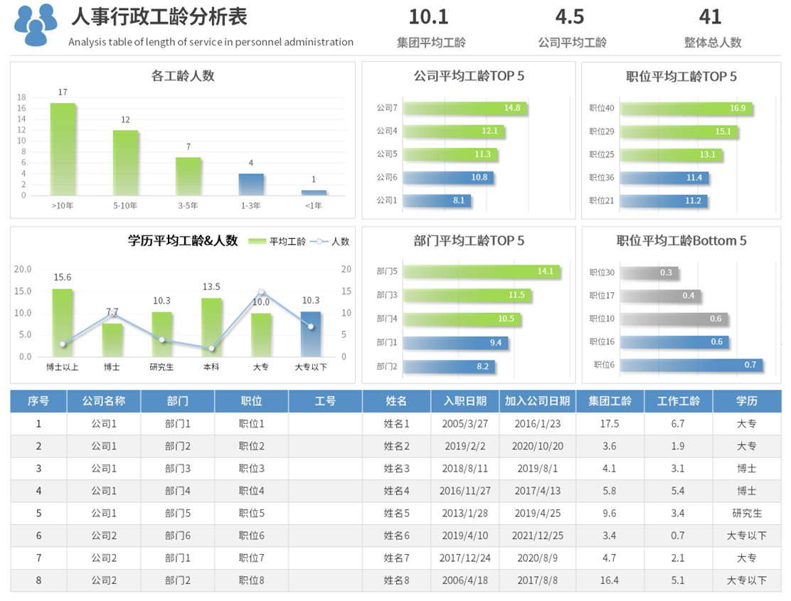
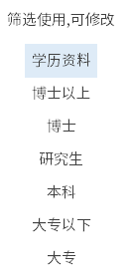
稻壳儿表格模板使用说明
（本页为说明页，用户使用模板时可删除本页内容）
更多精彩模板 ： 疾风 https://www.docer.com/designer/detail/397517162

01
基础操作指南
中文｜字体名称
思源黑体 CN Medium
中文｜字体名称
思源黑体 CN Bold
02
字体说明
中文｜字体名称
思源黑体 CN Regular

· 如何撤销工作表保护？
1、选中对应工作表。
2、点击：「审阅---撤销工作表」保护。

· 如何增加行数？
1、选中最后一行，鼠标放在选中区域右下角。
2、当鼠标箭头变成黑色十字形时，点击鼠标左键下拉即可。


【说明】
模板中使用的字体为开源字体，请用户按照该款开源字体的开源协议要求来使用该字体。
模板中使用的字体仅限于个人学习、研究或欣赏目的使用，如需商用请您自行向版权方购买、获取商用版权

03
素材说明
图片：
无
素材：
模板中使用的图标来源于【稻壳图标】，仅限于个人学习、研究或欣赏目的使用，如需商用请您自行向版权方购买、获取商用版权。
· 如何使用报表？
1、填写表格中红色框内数据，图表即自动更新统计。
2、可修改学历筛选内容，学历筛选项自动更新。
3、合计内容为自动计算，无需修改。

